Solicitud gráfica
 | Área: | Matemáticas |  |  | Fecha:
 | Grado: | 9 |  |  | 2016-03-04
 | Título del tema: | La circunferencia y las relaciones entre sus elementos |  |  | ¿Cuaderno de estudio o recurso? | Recurso
 | Editor: | Adriana Ma. Pachón |  |  | Motor del recurso | M5A

 | Código guión o recurso: | MA_09_10_CO_REC40 | ← Para determinar este código, visite la hoja de Ayuda
 |  |  |  |  | ESPECIFICACIÓN DE ARCHIVOS A ENTREGAR
Núm. | Archivo Shutterstock o ruta en web | Imagen para: | Tipo | Ubicación de la imagen en el recurso M5A | Nombre imagen SMALL | Tamaño imagen SMALL | Nombre imagen ZOOM | Tamaño imagen ZOOM | Descripción | Observaciones
IMG01 | Ver descripción | Recurso M5A | Ilustración | Contenido | MA_09_10_CO_REC40_IMG01n.png | 286 x 286 px | MA_09_10_CO_REC40_IMG01a.png | 500 x 500 px | Los segementos RP y SR son tangentes a la circunferencia. Tangente: que solo la toca en un punto. Esta misma imagen se emplea para los puntos 1 y 3 | 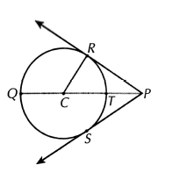
IMG02 | Ver descripción | Recurso M5A | Ilustración | Contenido | MA_09_10_CO_REC40_IMG02n.png | 286 x 286 px | MA_09_10_CO_REC40_IMG02a.png | 500 x 500 px | los segmentos que forman el triángulo son tangentes a la circunferencia. El segmento AW debe ser el de mayor longitud, luego sigue el BX y el más pequeño debe ser YC. Tangente: que solo la toca en un punto. | 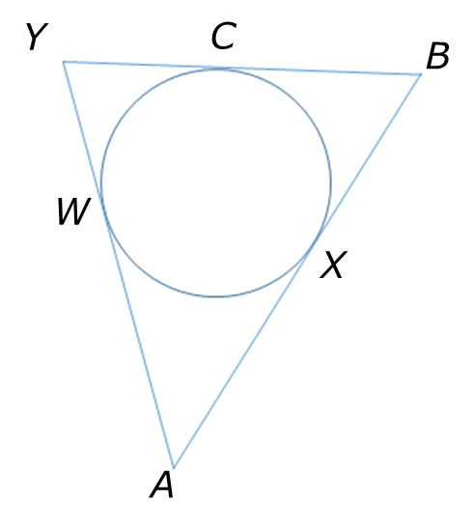
IMG03 | ilustracion en descripcion | Recurso M5A | Ilustración | Contenido | MA_09_10_CO_REC40_IMG03n.png | 286 x 286 px | MA_09_10_CO_REC40_IMG03a.png | 500 x 500 px | Los segementos AB y BC son tangentes a la circunferencia. Tangente: que solo la toca en un punto. EL punto O es el centro de la circunferencia.
IMG04 | ilustracion en descripcion | Recurso M5A | Ilustración | Contenido | MA_09_10_CO_REC40_IMG04n.png | 286 x 286 px | MA_09_10_CO_REC40_IMG04a.png | 500 x 500 px | Las semirrectas MB y MD son tangentes a la circunferencia. Tangente: tocan a la circunferencia en un solo punto. Esta misma imagen se emplea para los puntos 5 y 6. | 